II D) 6
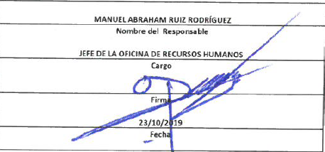
Formato: Trabajadores Contratados por Honorarios en el Periodo |  |  |  |  |  |  |  | ENTIDAD FEDERATIVA: Baja California |  | ENTIDAD FEDERATIVA: Baja California
Fondo de Aportaciones para la Educación Tecnológica y de Adultos/Instituto Nacional para la Educación de los Adultos (FAETA/INEA) |  |  |  |  |  |  |  |  | 3er Trimestre 2019 | 3er Trimestre 2019

Clave Centro de Trabajo | R.F.C. | CURP | Nombre | Identificador del Contrato | Equivalencia |  | Periodo de Contratación |  | Función | Percepciones pagadas dentro del periodo reportado
 |  |  |  |  | Clave de Categoría | Horas Semana Mes | Inicio | Conclusión

NO APLICA
Total Entidad Federativa Personas : |  |  |  |  |  |  |  |  | Subtotal Monto Pagado en el Periodo: | 0.00

 |  |  |  |  |  |  |  | Total Percepciones : |  | 0.00

Fuente : Información proporcionada por las Entidades Federativas

